TARİH
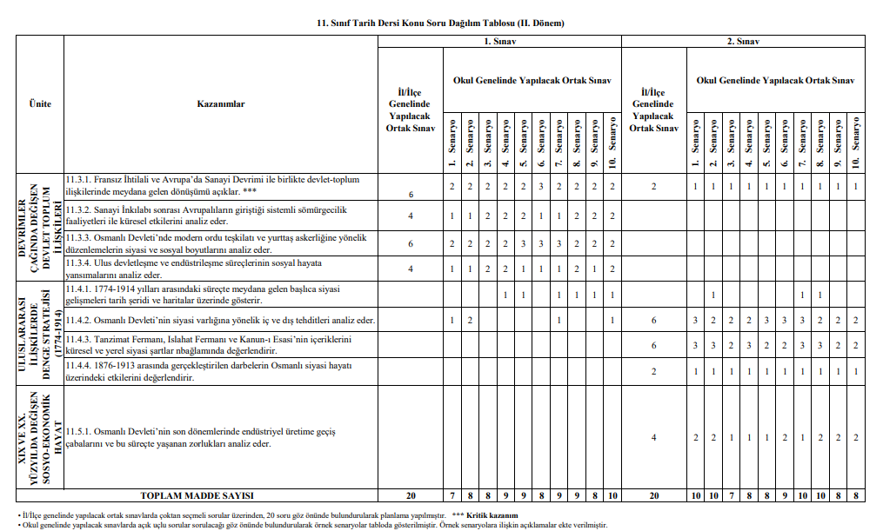

11.Sınıf Tarih 2. Senaryo

